Hoja1
2023-08-25 14:36:41

LA PAZ 28 - HAEDO 4460-2005
BUENOS AIRES luquearti@gmail.com
____________________________________________________________________________________
FRATACHOS
PLASTICOS
"LUQUE"
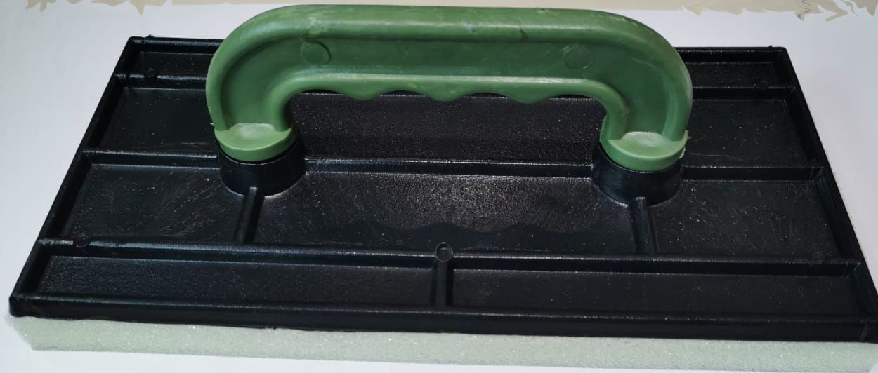

COD. | DESCRIPCION | PRECIO
FRA-01 | FRATACHO PLASTICO 20 | 81.000
FRA-02 | FRATACHO PLASTICO 25 | 90.000
FRA-03 | FRATACHO PLASTICO 30 | 104.000

N

